Sheet1
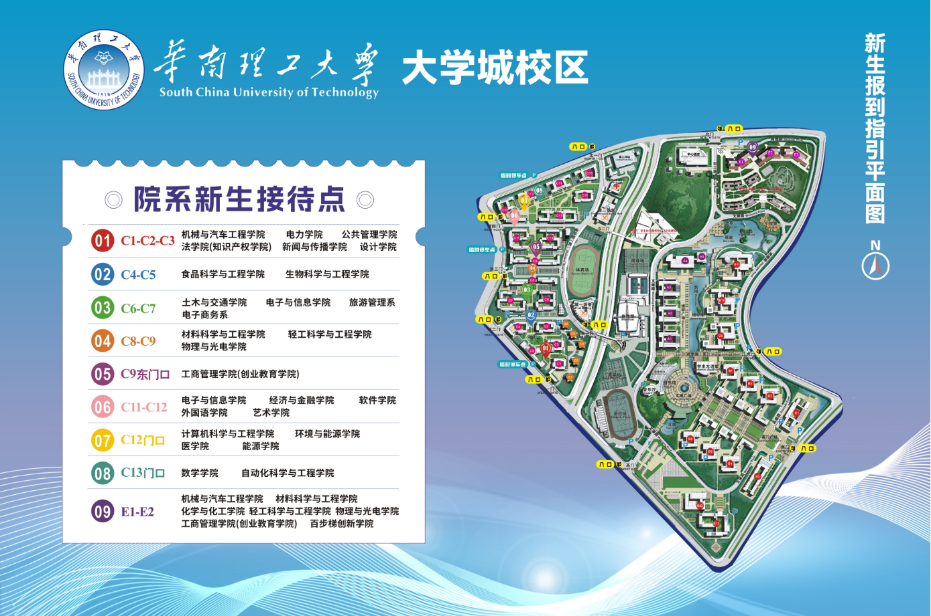
2026年五山校区学院迎新接待服务点（宿舍楼栋） |  |  | 2026年大学城校区各院系迎新接待服务点（宿舍楼栋） |  |  | 2026年大学城校区各院系迎新接待服务点（生活区）
序号 | 负责学院 | 负责宿舍楼 | 序号 | 负责学院 | 负责宿舍楼
1 | 建筑学院 | 东四、东五 | 1 | 法学院 | C1
2 | 建筑学院 | 东九、东十 | 2 | 电力学院 | C2
3 | 化学与化工学院 | 西二、西三 | 3 | 新闻与传播学院 | C3
4 | 体育学院 | 西四 | 4 | 生物科学与工程学院 | C4
5 | 体育学院 | 西十八 | 5 | 环境与能源学院、食品科学与工程学院 | C5
6 | 机械与汽车工程学院 | 西六 | 6 | 医学院、旅游管理系 | C6
7 | 电子与信息学院 | 西十 | 7 | 经济与金融学院 | C7
8 | 材料科学与工程学院 | 西十五、西十六 | 8 | 材料科学与工程学院 | C8东
9 | 自动化科学与工程学院 马克思主义学院 | 西十七 | 9 | 设计学院 | C8西
10 | 土木与交通学院 | 西二十 | 10 | 工商管理学院 | C9东
 |  |  | 11 | 土木与交通学院 | C9西
2026年广州国际校区学院迎新接待服务点 |  |  | 12 | 软件学院、电子与信息学院 | C10
各学院集中于D5二楼功能空间 |  |  | 13 | 艺术学院、电子商务系、外国语学院 | C11
序号 | 房间号 | 学院 | 14 | 计算机科学与工程学院、能源学院 | C12
1 | D5-d208 | 绿色通道 | 15 | 自动化科学与工程学院 | C13
2 | D5-f222 | 生物科学与工程学院 | 16 | 数学学院、公共管理学院 | C14
3 |  | 化学与化工学院 | 17 | 百步梯创新学院、物理与光电学院 | E1
4 |  | 轻工科学与工程学院 | 18 | 化学与化工学院、轻工科学与工程学院 | E2
5 | D5-f221 | 经济与金融学院 | 19 | 机械与汽车工程学院 | E3
6 |  | 自动化科学与工程学院 |  |  |  | 备注：各院（系）主要负责资料发放以及提供咨询服务。各院（系）可根据院系特色进行布置（标配：每个院系有1个帐篷，张贴有院系铭牌；每个帐篷配有2张桌子、8个凳子）。
7 |  | 数学学院
8 | D5-f220 | 软件学院
9 |  | 食品科学与工程学院
10 |  | 外国语学院
11 | D5-f219 | 医学院
12 |  | 电子商务系
13 |  | 材料科学与工程学院
14 | D5-f207 | 计算机科学与工程学院
15 |  | 土木与交通学院
16 |  | 旅游管理系
17 |  | 电子与信息学院
18 | D5-f205 | 法学院
19 |  | 新闻与传播学院
20 |  | 公共管理学院
21 | D5-f203 | 校团委
22 | D5-g206 | 设计学院
23 |  | 工商管理学院
24 |  | 马克思主义学院
25 | D5-g205 | 研究生院
26 |  | 广州国际校区教学事务办公室
27 | D5-g203 | 电力学院
28 |  | 环境与能源学院
29 |  | 能源学院
30 | D5-e221 | 机械与汽车工程学院
31 |  | 物理与光电学院
32 |  | 建筑学院
33 | D5-e220 | 海洋科学与工程学院
34 |  | 微电子学院/集成电路学院
35 |  | 吴贤铭智能工程学院
36 | D5-e219 | 未来技术学院
37 |  | 前沿软物质学院
38 |  | 生物医学科学与工程学院

